test_email_factures
ID | Cas Description | Module & Version | Test Datas | Résulat attendu | Résultat obtenu | Status
01 | Annulation simple (sans paiement) Création réservation Annulation avant paiement commande crée en calendrier POS | POS Tablette BluesStacks 5 | Lundi 28 / 04 / 2026 Test exp (6) 15:00 - 15:45 espacetodelete | Statut → annulé Aucun paiement créé La commande est cloturé | Annuler sans transaction Aucun remboursement ni prélèvement Montant payé: 0,00 € Solde à règler: 287,90 € cmd annulé OK | Passed
02 | Annulation simple (sans paiement) Création réservation Annulation avant paiement commande (Lié au forfait) crée sur le site FO | POS Tablette BluesStacks 5 | Session Laser Game Night 5 Ticket , 1165.95 € 29-04-2026, 12:15 - 14:30 Payée Utilisation de la forfait Forfait123456 pour l'activité Laser Game Night | Statut → annulé Aucun paiement créé La commande est cloturé | Montant payé: 1165.95 € Solde à régler: - 174.89 € Rembourser la totalité Le client sera prélevé du solde restant 174.89 €à rembourser cmd annulé OK | Passed

 | Annuler sans transaction Création réservation Aucun remboursement ni prélèvement commande crée sur le site FO et payée en acompte | POS Tablette BluesStacks 5 | Une expérience existe (ex : VR Party Experience 35 min) Une réservation est effectuée avec : Nombre de personnes = 7 Total commande = 532.00 € Acompte = 69.16 € (13%) Solde initial = 462.84 € | Statut → annulé La commande est cloturé | les informations affichées dans le popup: Le système doit : Afficher le montant payé (69.16 €) Appliquer une pénalité d’annulation (~15% du total) Recalculer correctement le solde Calcul: Pénalité ≈ 79.80 € (15% de 532 €) Nouveau solde ≈ 383.04 € Résultat obtenu Montant payé affiché : 69.16 € Solde à régler affiché : 383.04 € | Passed | 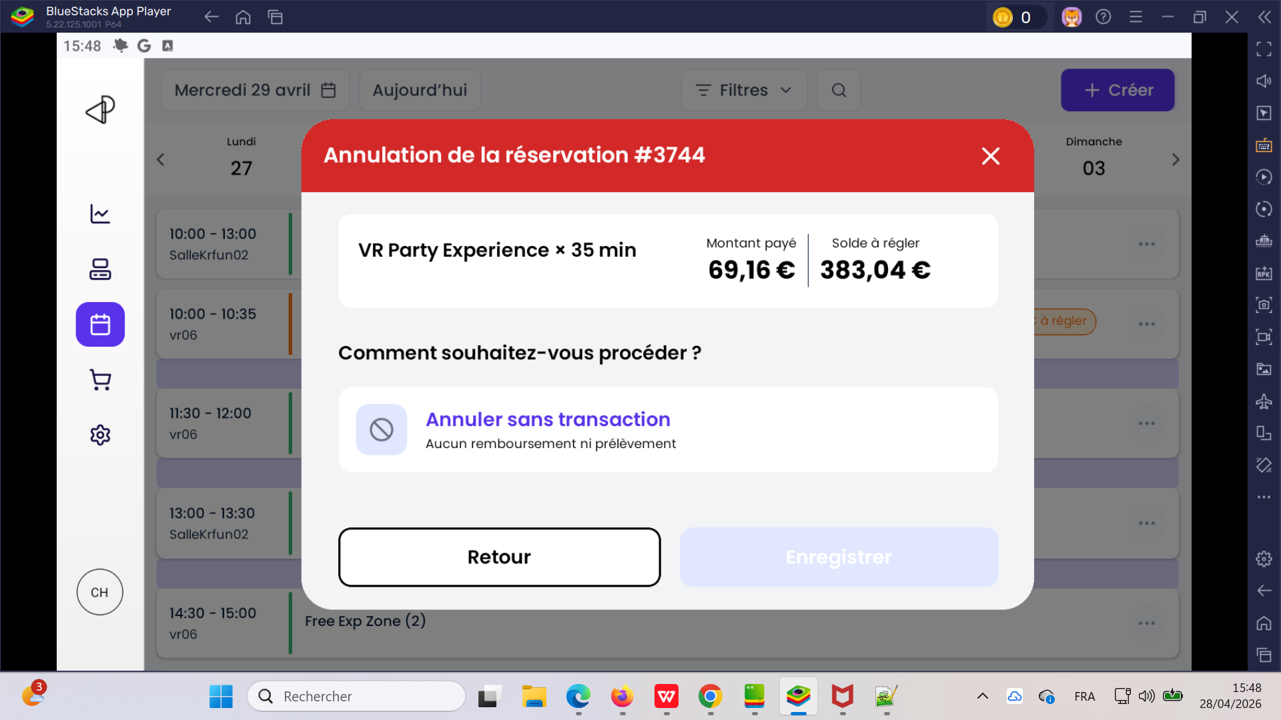

04 | Annulation Création réservation Annulation après le paiement commande crée en calendrier POS avec options produits | POS Tablette BluesStacks 5 | Dimanche 03/05/2026 10:25 - 11:15 Terrain de baby foot Vr Alpha (3) Options X200 Pro * 1 : 619.88 Options Menu Gourmand * 1 : 55.00 | Statut → annulé Aucun paiement créé La commande est cloturé | Annuler sans transaction Aucun remboursement ni prélèvement Montant payé: 872.13 € Solde à règler: -43.61 € cmd annulé OK | Passed

04 | Annulation Création réservation Annulation après le paiement commande (Lié au forfait) crée sur le site FO avec options produits | POS Tablette BluesStacks 5 | Session Vr Alpha 1 Ticket , 740.63 € 29-04-2026, 12:30 - 13:20 En cours Ticket Vr Alpha * 1 : 65.75 € Options X200 Pro * 1 : 619.88 € Options Menu Gourmand * 1 : 55.00 € 65.75 € à régler | Statut → annulé Aucun paiement créé La commande est cloturé | Annuler sans transaction Aucun remboursement ni prélèvement Montant payé: 674.88 € Solde à règler: -45.34 € Rembourser la totalité Le client sera prélevé du solde restant 45.34 € à rembourser cmd annulé OK | Passed | 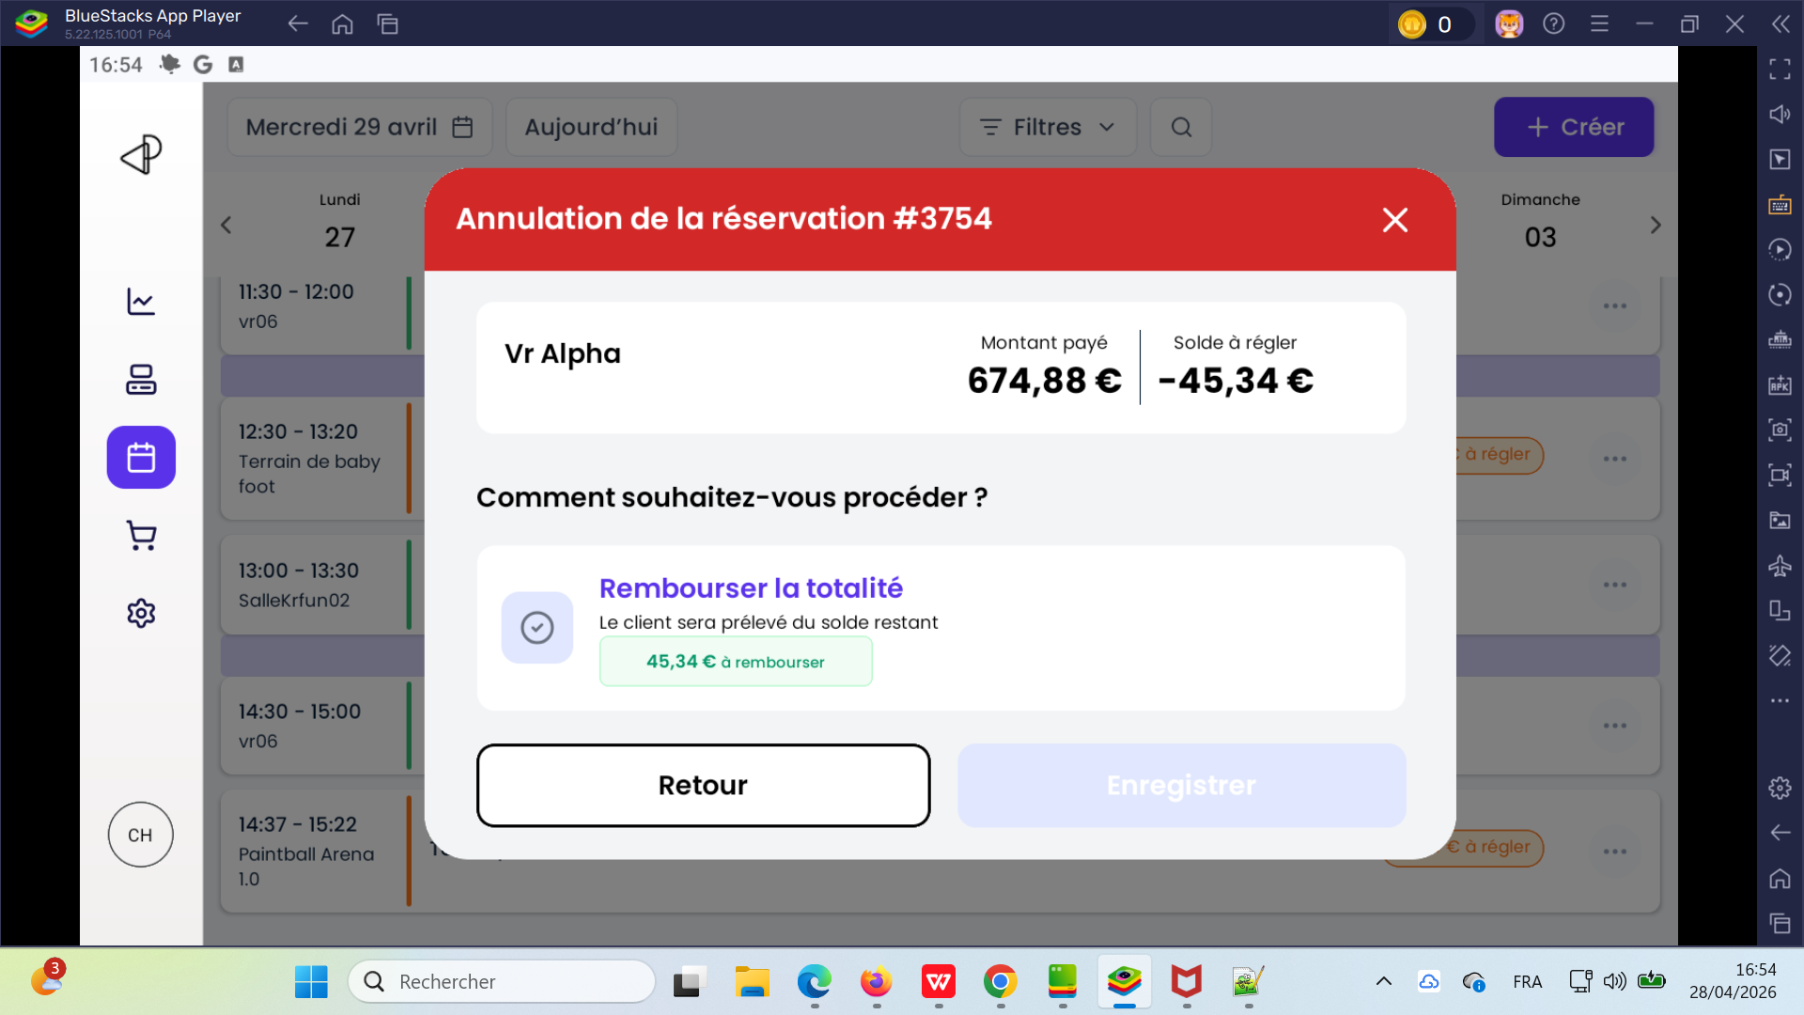 | 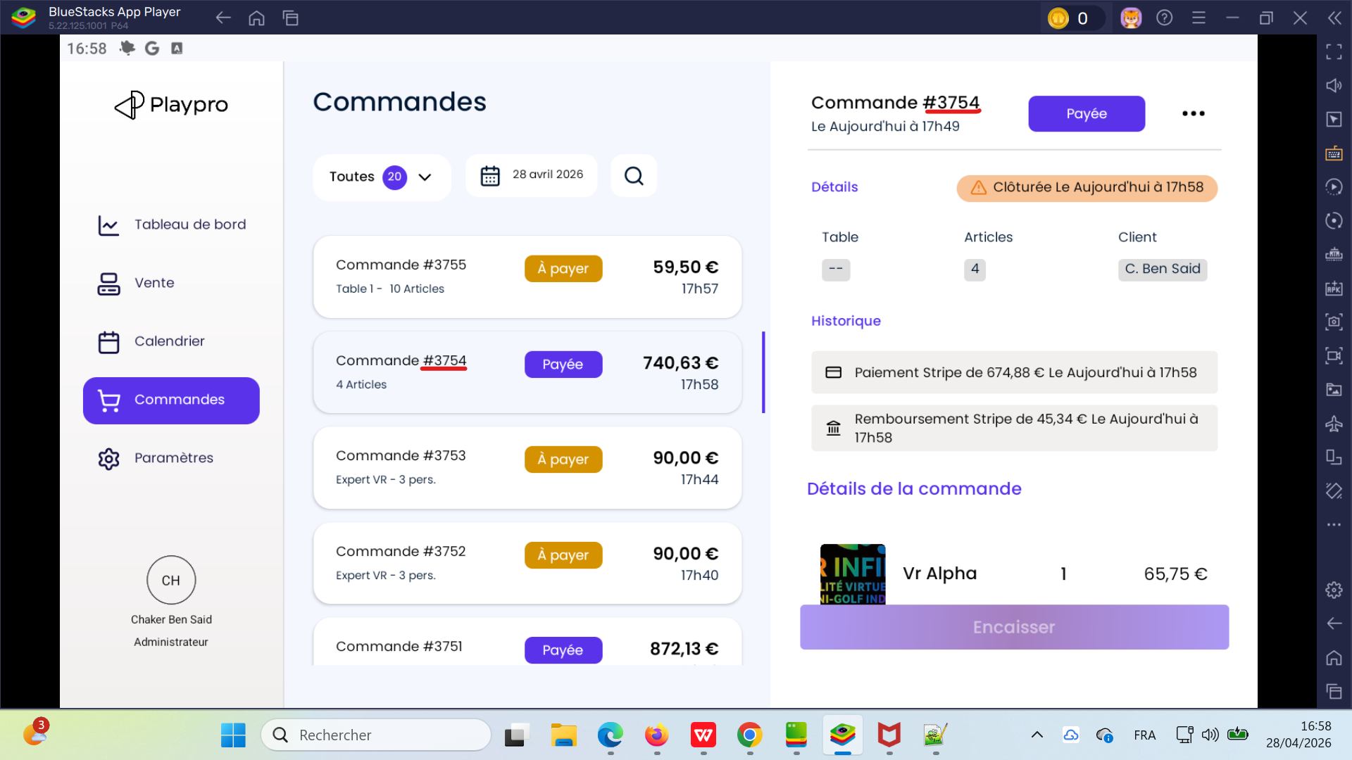

05 | Annulation simple (sans paiement) Création réservation Annulation avant paiement commande crée en calendrier POS Passage du client | POS Tablette BluesStacks 5 | Samedi 02 / 05 / 2026 Vr Alpha (5) 11:15 - 12:05 Terrain de baby foot 328.75 € à règler | Statut → annulé Aucun paiement créé La commande est cloturé | Annuler sans transaction Aucun remboursement ni prélèvement Montant payé: 0,00 € Solde à règler: 312,31 € cmd annulé OK | Passed | 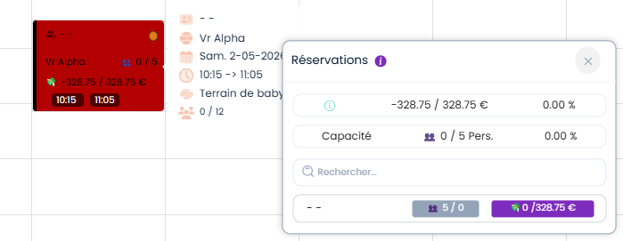

06 | Annulation simple (sans paiement) Création réservation Annulation avant paiement commande crée en calendrier BO Passage du client | POS Tablette BluesStacks 5 | Samedi 02 / 05 / 2026 Kids Fun Park (3) 11:30 - 11:40 SalleKrfun02 76.50 € à règler | Statut → annulé Aucun paiement créé La commande est cloturé | Annuler sans transaction Aucun remboursement ni prélèvement Montant payé: 0,00 € Solde à règler: 72,68 € cmd annulé OK | Passed

 | Annulation Création réservation Annulation après le paiement commande crée sur le site FO et payée totalité par code promo | POS Tablette BluesStacks 5

